상품제안서
오코텍스인증 리버스투톤쥬트백 (28cm*33cm*18cm) | 상품코드: S25483

 |  |  |  |  |  |  | 02-713-8555 | www.synergygift.co.kr
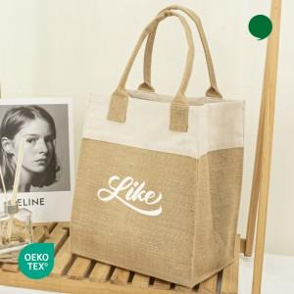

【상세/제작정보】 | <div style="text-align: center;" align="center">※단면 인쇄 가능합니다.</div>

【인쇄/포장옵션】 | 실크 / OPP(비닐)

【공급단가】 | 수량 | 100~ | 300~ | 500~ | 1,000~ | 3,000~
*VAT별도 | 단가 | 2,530원 | 2,490원 | 2,430원 | 2,340원 | 2,240원

【상품 URL】 | https://www.synergygift.co.kr:443/src/goods_detail.php?gdno=25483

